ภาพรวมงานสิ่งแวดล้อม
กิจกรรม | ระยะเวลา (นาที/ชั่วโมง) | รายละเอียดกิจกรรม / ขั้นตอนการทำงาน | วัตถุประสงค์ | เนื้อหาที่เกี่ยวข้อง | วิทยากร/ผู้ดำเนินการ | สื่อ/อุปกรณ์ | สถานที่ | หมายเหตุ
บรรยายภาพรวมด้านการพัฒนาสิ่งแวดล้อมของมูลนิธิแม่ฟ้าหลวงฯ | 2 ชั่วโมง | 1. บรรยาย 2. ถาม - ตอบ | 1. ผู้เข้าร่วมรู้ เข้าใจ งานด้านการพัฒนาสิ่งแวดล้อมของมูลนิธิแม่ฟ้าหลวงฯ 2. ผู้จัดทราบความสนใจเฉพาะด้าน สิ่งที่ผู้เข้าร่วมทำอยู่ในปัจจุบันเพื่อแลกเปลี่ยนเรียนรู้และต่อยอด | 1. สถานการณ์โลกในปัจจุบันด้านสิ่งแวดล้อม เช่น โลกร้อน สัตว์ป่า สัตว์ทะเลได้รับอันตรายจากขยะพลาสติก อาหารไม่ปลอดภัย ขยะล้นโลก 2. แนวคิดความยั่งยืนด้านสิ่งแวดล้อม เช่น Zero waste, 5R, Energy audit, Renewable engery ซึ่งเป็น concept ให้คนตระหนักคิดก่อนเลือกทำพฤติกรรมบางอย่าง 3. นโยบายด้านสิ่งแวดล้อมของมูลนิธิฯ; ต้องได้รับการสนับสนุนจากผู้บริหารและสร้างวัฒนธรรมองค์กร กิจกรรมต่างๆ เป็นเพียงเครื่องมือ เช่น Zero waste to landfill, การจัดซื้อจัดจ้างผู้ประกอบการที่คำนึงถึงสิ่งแวดล้อม, Green hotel 4. กิจกรรมต่างๆ ในการพัฒนาสิ่งแวดล้อม เช่น Green Game, พลังงานจากของเสีย-ของเหลือใช้ เช่น Bio-mass Bio Diesel ถ้านไม้ไผ่ ถ่านแมคคา Gasifier จากถ่านไม่ไผ่เพื่อทดแทน LPG, การใช้พลังงานแสงอาทิตย์ Solar Cell และโรงอบ/ตากพลังงานแสงอาทิตย์, การเปลี่ยนหลอดไฟ, Heat Pump, Submeter, การบำบัดน้ำเสียจากโรงงาน, T-VER, ฉลาก carbon footprint, หญ้าแฝก, Carbon Neutral ปล่อยก๊าซเรือนกระจกเป็น 0 ในงานสีสันแห่งดอยตุง, การรับมือภัยพิบัติต่างๆ 5. KPI ด้านสิ่งแวดล้อม เช่น Eco efficeincy ของโรงงาน, Carbon Footprint of Orgnization (CFO), 5ส หรือ Green for Growth, i5ส เพิ่มเรื่อง สะสาง ซึ่งเป็นเรื่องการคำนวณ loss จากการสูญเสียเวลา พื้นที่จัดเก็บ/ใช้สอย และความปลอดภัยจากความไม่เป็นระเบียบในการวางของ จัดของ สะสมของที่ไม่จำเป็น, รางวัลต่างๆ เช่น สำนักงานสีเขียว | พี่แจ็ค/ทีมสิ่งแวดล้อม | PPT | ห้องประชุม Projector จอฉายภาพ | 1. ควรบรรยายภาพรวมงานทั้งหมดของมูลนิธิฯ ให้ผู้เข้าร่วมทราบก่อน เพื่อให้เข้าใจองค์กรในภาพรวม และงานด้านสิ่งแวดล้อมเป็นส่วนหนึ่งของภาพใหญ่ทั้งหมดที่เชื่อมโยงกันและขาดไม่ได้ 2. ควรเปิดโอกาสให้ผู้เข้าร่วมได้ซักถาม และแลกเปลี่ยนแนวคิด สิ่งที่ตนเองหรือหน่วยงานของตนทำอยู่เพื่อให้เกิดการเรียนรู้ร่วมกันและต่อยอดความสนใจได้ เนื่องจากเนื้อหาค่อนข้างมาก และละเอียด อาจจะไม่ได้สนใจทุกประเด็น

 |  | 3. ขอทราบข้อมูลกิจกรรมด้านสิ่งแวดล้อมที่ผู้เข้าร่วมเคยทำ ความสนใจของผู้เข้าร่วม
เยี่ยมชมกิจกรรมด้านการพัฒนาสิ่งแวดล้อมและอนุรักษ์พลังงาน | 3 ชม. | ดูพื้นที่ทำกิจกรรมด้านการพัฒนาสิ่งแวดล้อมและอนุรักษ์พลังงาน | ผู้เข้าร่วมเห็นพื้นที่ทำงานจริง เชื่อมโยงทฤษฎีกับการทำงานจริงได้ | 1. ห้องครัว สำนักงาน สถานที่ท่องเที่ยว - การแยกขยะและนำสิ่งเหลือใช้ไปใประโยชน์ต่อ เช่น อาหารไส้เดือน อาหารหมู คัดแยกเพื่อขาย, ป้ายให้ข้อมูลการแยกขยะ,รู้จักประเภทขยะของพื้นที่นั้นๆ ให้ดีก่อนวางแผนแยกขยะ เช่น ใกล้ร้านอาหารควรทีมี่ทิ้งขยะประเภทเศษอาหร unsorted garbage สำหรับขยะเปื้อน 2. หอแห่งแรงบันดาลใจ - Solar cell 3. ซักรีด - การอบผ้าแห้งด้วยอุณหภูมิต่ำ 4. ระบบจัดการขยะหลังเก็บมาแล้ว - คัดกรองขั้นต้นโดยพ่อบ้านแม่บ้าน ขยะที่ขายได้ให้เป็นรายได้ของพ่อบ้านแม่บ้าน สร้างแรงจูงใจในการคัดแยกก่อนนำส่วนที่เหลือลงไปที่ศูนย์คัดแยกขยะ 5. ต่อบล็อค (ทางลงนวุติ) - เทคนิคการปูนผสมดินทำบล็อคเพื่อป้องกันดินสไลด์ วิธีที่ง่ายและใช้ต้นทุนต่ำ เป็นมิตรต่อสิ่งแวดล้อม 6. Bio mass (นวุติ) - การใช้กะลาแมคคามาเป็นเชื้อเพลิงในให้ความร้อนเพื่ออบแมคคาเดเมีย ลดการใช้พลังงานจาก LPG ได้ 70% (30% ยังต้องใช้ LPG เพื่อควบคุมอุณหภูมิให้เสถียร) ปุ๋ยจากเปลือกเขียวแมคคา 7. โรงปุ๋ย กม. 15 - สูตรปุ๋ยธรรมชาติ บ่อแช่ไม่ไผ่เพื่อกันมอดก่อนนำมาแปรรูป เตาเผาขยะติดเชื้อ เช่น กระดาษทิชู่ห้องน้ำ ผ้าอนามัย 8. บ่อฝังกลบขยะของเทศบาลห้วยไคร้ - บ่อฝังกลบขยะเดิมที่เริ่มเต็มแล้ว เดิมเราใช้พื้นที่นี้คัดแยกขยะและฝังกลบขยะ ปัจจุบันไม่ใช้แล้วและไม่มีขยะส่งมาที่บ่อนี้แล้ว 9. หญ้าแฝก - พื้นที่ปลูกหญ้าแฝกเพื่อแจกจ่ายให้กับผู้ที่ต้องการ มีเป้าหมายในการแจกจ่าย 4 ล้านต้นต่อปี เราขยายพันธุ์โดยการเพาะเลี้ยงเนื้อเยื่อ และมีพื้นที่ปลูกและดูแล สามารถติดต่อขอรับได้แต่ต้องดำเนินการเรื่องการขนส่งเอง 10. โรงเผาถ่าน - เริ่มจากความพยายามในการจัดการกับไม่ไผ่ที่มีอยู่จำนวนมากในพื้นที่ เกินความต้องการและอาจะกลายเป็นเชื้อเพลิงในฤดูแล้ง รับซื้อในราคา กก.ละ 1 บาท เพื่อเผาถ่านเป็นถ่าน ทำเชื้อเพลิง ทำถ่านอัดก้อน ทำ gasifier ทำน้ำส้มควันไม้ ทดแทน LPG นอกจากไม่ไผ่แล้วยังเผากะลาแมคคา 11. บ่อบำบัดน้ำเสีย - ระบบบำบัดน้ำเสียจากโรงงานย้อมผ้า โรงงานกระดาษสา 12. ศูนย์คัดแยกขยะ - วิธีการจัดการขยะประเภทต่างๆ แนวคิดการเลี้ยงตนเองได้ของศูนย์ฯ และกิจกรรมต่าง ๆ ภายในศูนย์ เช่น แปลงผัก โรงเพาะเห็ด เป็ด ไส้เดือน หนอนแมลงวันลาย โครงสร้างอาคารที่เป็นมิตรกับสิ่งแวดล้อม | พี่แจ็ค/ทีมสิ่งแวดล้อม | บอร์ดข้อมูล | ตามเนื้อหาบรรยาย | สามารถเลือกจุดดูงานได้ตามความสนใจของผู้เข้าร่วม
ภาพสถานที่กิจกรรมด้านการพัฒนาสิ่งแวดล้อมและอนุรักษ์พลังงาน
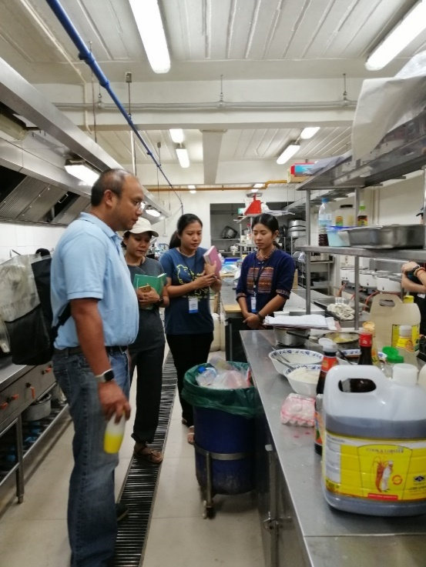 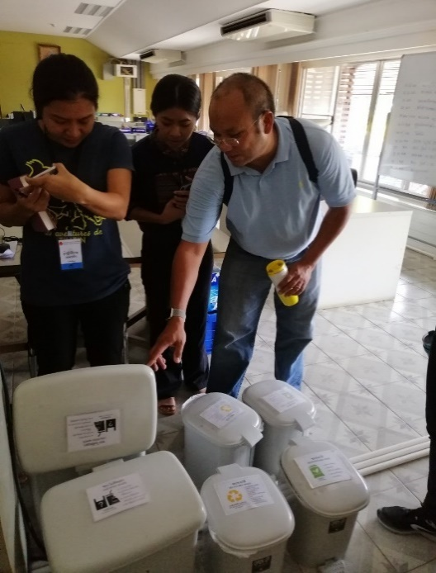 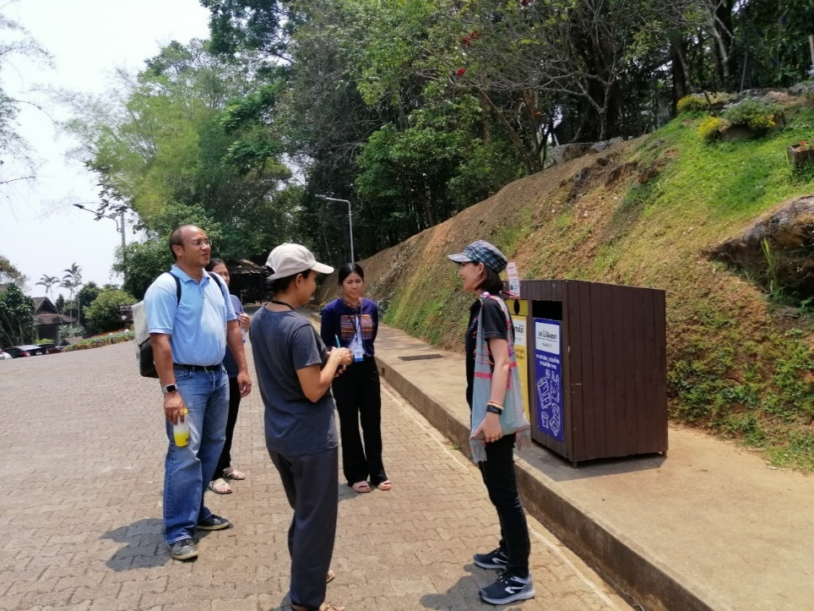 |  |  |  | 1. ห้องครัว สำนักงาน สถานที่ท่องเที่ยว - การแยกขยะและนำสิ่งเหลือใช้ไปใประโยชน์ต่อ เช่น อาหารไส้เดือน อาหารหมู คัดแยกเพื่อขาย, ป้ายให้ข้อมูลการแยกขยะ, รู้จักประเภทขยะของพื้นที่นั้นๆ ให้ดีก่อนวางแผนแยกขยะ เช่น ใกล้ร้านอาหารควรทีมี่ทิ้งขยะประเภทเศษอาหาร unsorted garbage สำหรับขยะเปื้อน
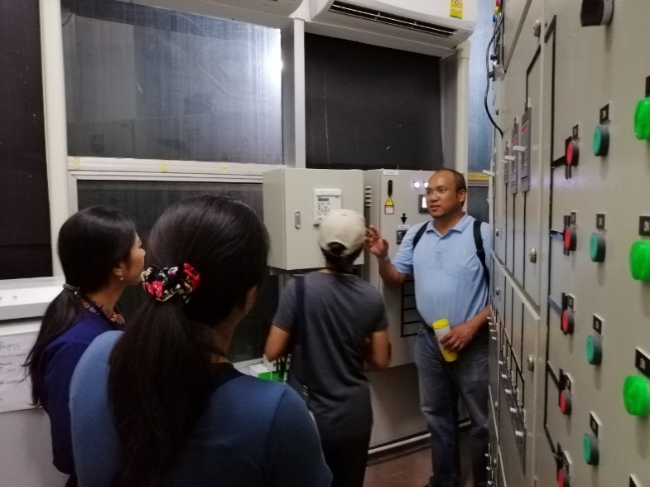 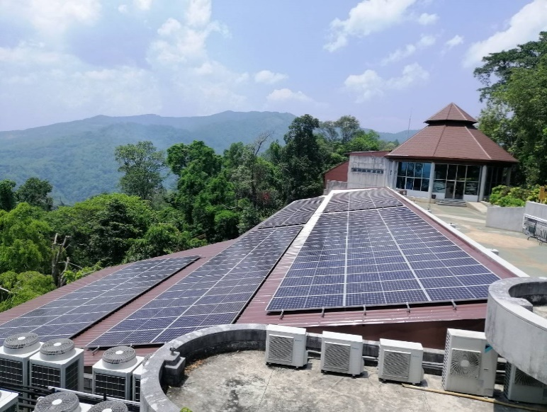 |  |  |  | 2. หอแห่งแรงบันดาลใจ - Solar cell
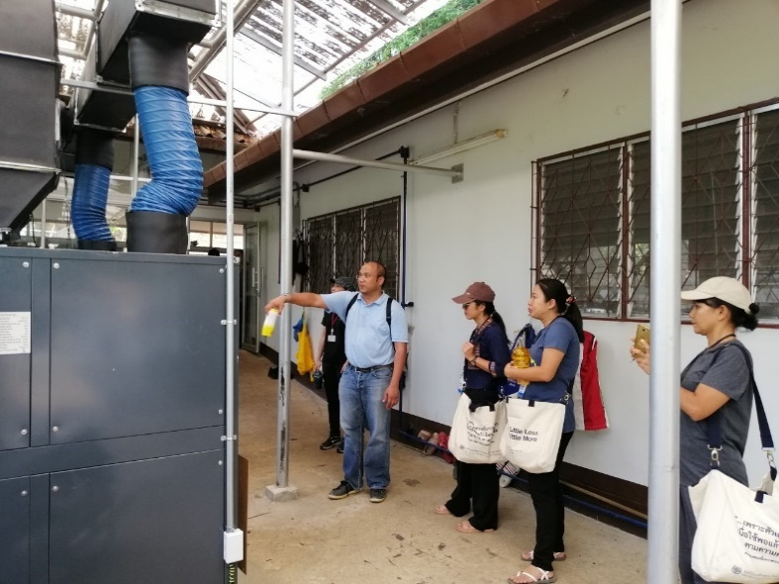 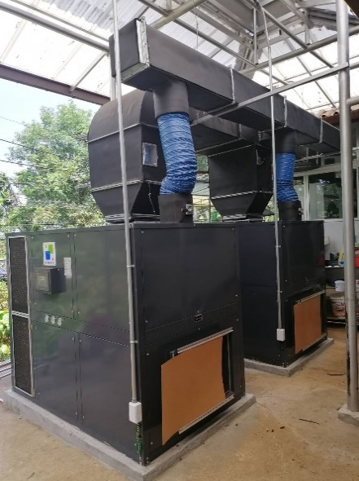 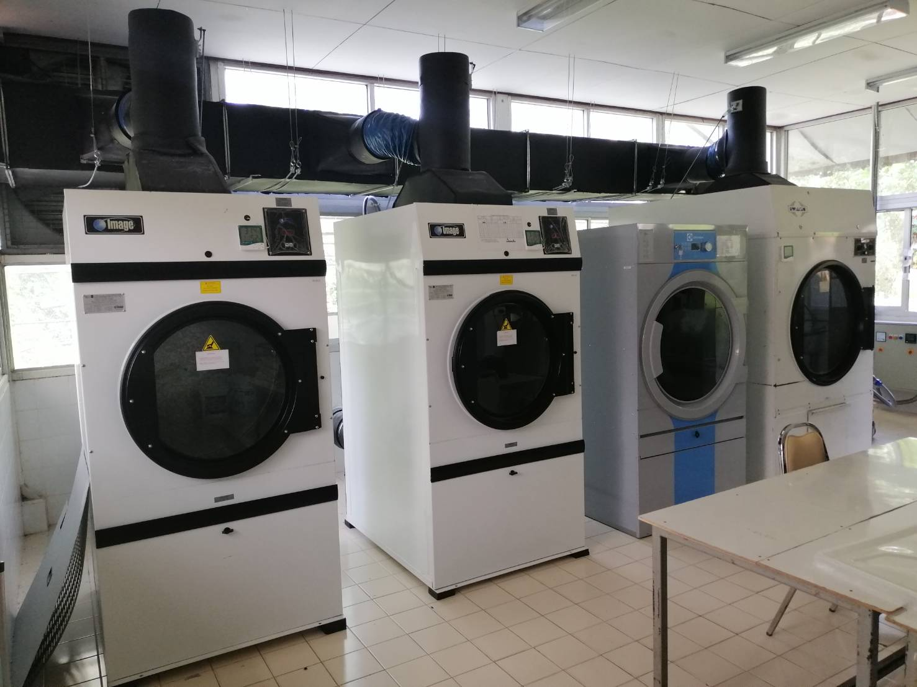 |  |  |  | 3. ซักรีด - การอบผ้าแห้งด้วยอุณหภูมิต่ำ
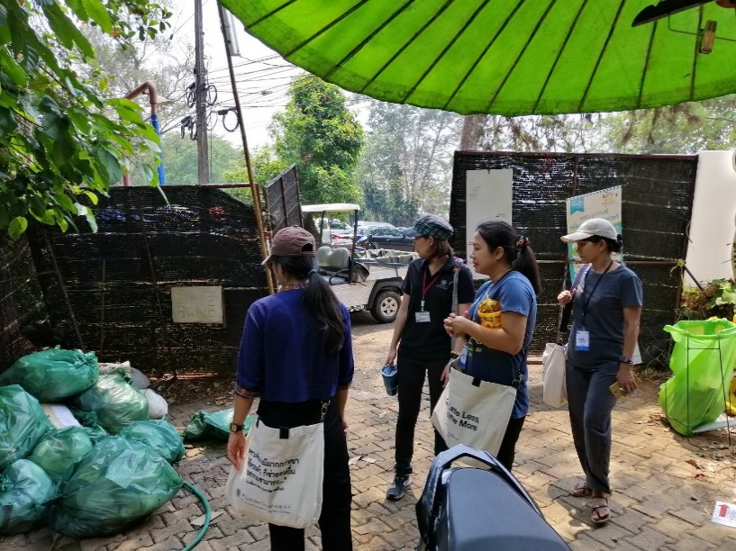 |  |  |  | 4. ระบบจัดการขยะหลังเก็บมาแล้ว - คัดกรองขั้นต้นโดยพ่อบ้านแม่บ้าน ขยะที่ขายได้ให้เป็นรายได้ของพ่อบ้านแม่บ้าน สร้างแรงจูงใจในการคัดแยกก่อนนำส่วนที่เหลือลงไปที่ศูนย์คัดแยกขยะ
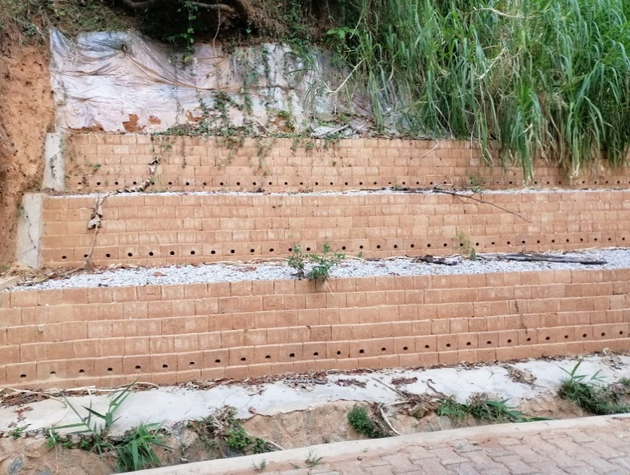 |  |  |  | 5. ต่อบล็อค (ทางลงนวุติ) - เทคนิคการปูนผสมดินทำบล็อคเพื่อป้องกันดินสไลด์ วิธีที่ง่ายและใช้ต้นทุนต่ำ เป็นมิตรต่อสิ่งแวดล้อม
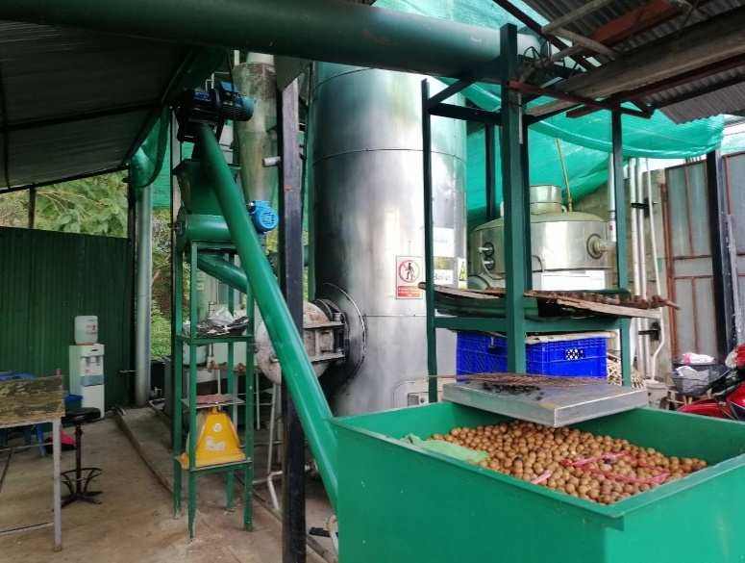 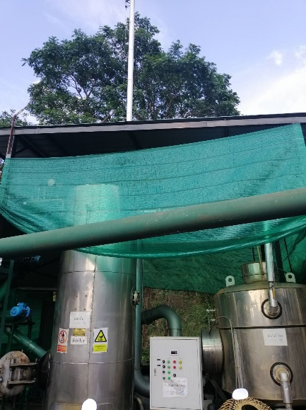 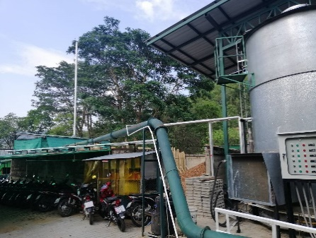 |  |  |  | 6. Bio mass (นวุติ) - การใช้กะลาแมคคามาเป็นเชื้อเพลิงในให้ความร้อนเพื่ออบแมคคาเดเมีย ลดการใช้พลังงานจาก LPG ได้ 70% (30% ยังต้องใช้ LPG เพื่อควบคุมอุณหภูมิให้เสถียร) ปุ๋ยจากเปลือกเขียวแมคคา
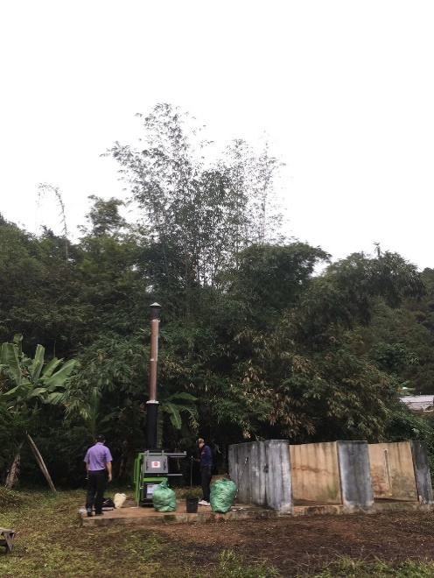 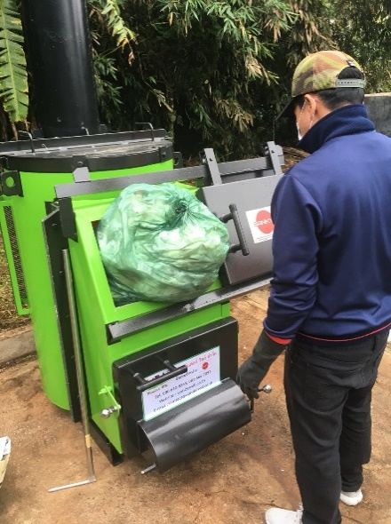 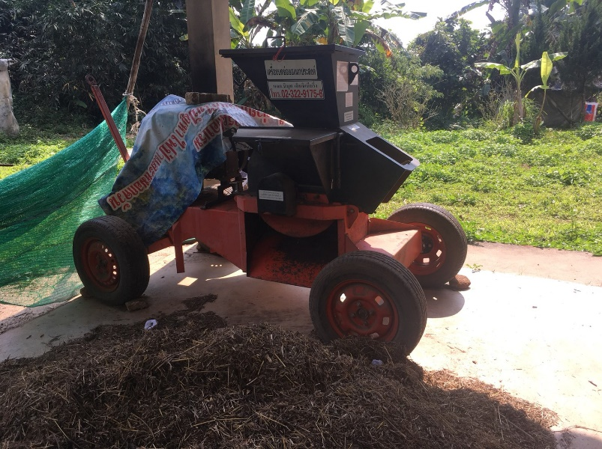 |  |  |  | 7. โรงปุ๋ยกม. 15 - สูตรปุ๋ยธรรมชาติ บ่อแช่ไม่ไผ่เพื่อกันมอดก่อนนำมาแปรรูป เตาเผาขยะติดเชื้อ เช่น กระดาษทิชู่ห้องน้ำ ผ้าอนามัย
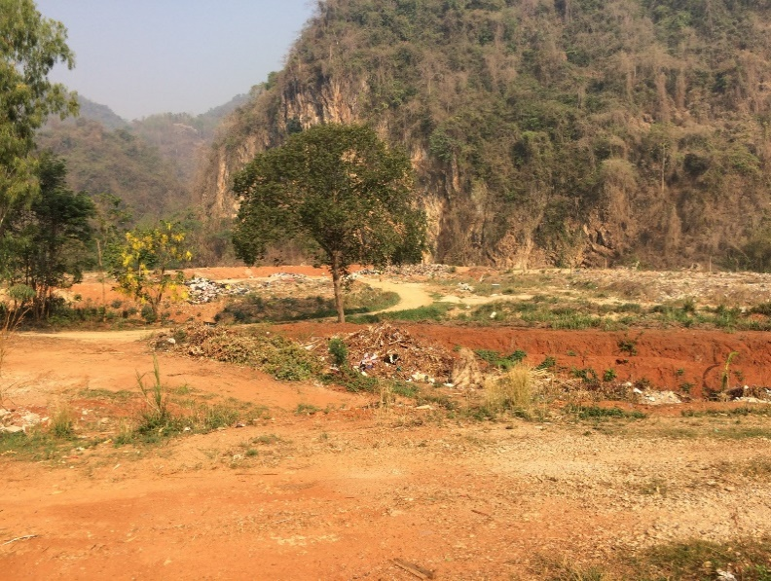 |  |  |  | 8. บ่อฝังกลบขยะของเทศบาลห้วยไคร้ - บ่อฝังกลบขยะเดิมที่เริ่มเต็มแล้ว เดิมเราใช้พื้นที่นี้คัดแยกขยะและฝังกลบขยะ ปัจจุบันไม่ใช้แล้วและไม่มีขยะส่งมาที่บ่อนี้แล้ว
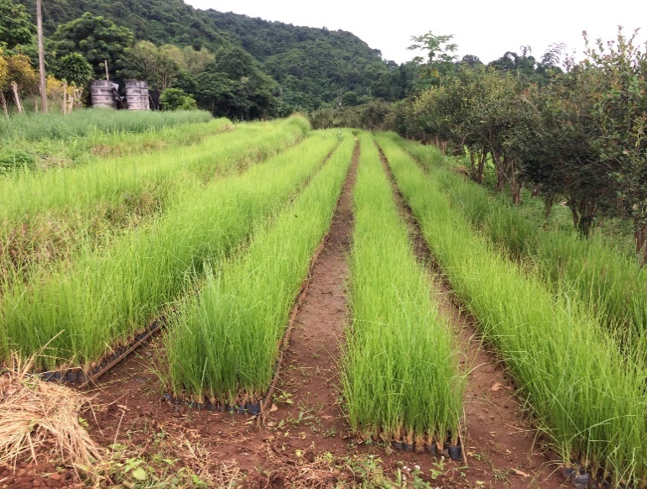 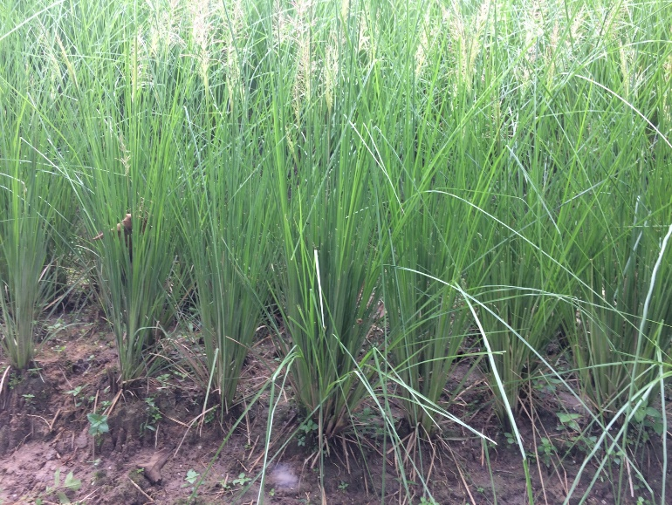 |  |  |  | 9. หญ้าแฝก - พื้นที่ปลูกหญ้าแฝกเพื่อแจกจ่ายให้กับผู้ที่ต้องการ มีเป้าหมายในการแจกจ่าย 4 ล้านต้นต่อปี เราขยายพันธุ์โดยการเพาะเลี้ยงเนื้อเยื่อ และมีพื้นที่ปลูกและดูแล สามารถติดต่อขอรับได้แต่ต้องดำเนินการเรื่องการขนส่งเอง
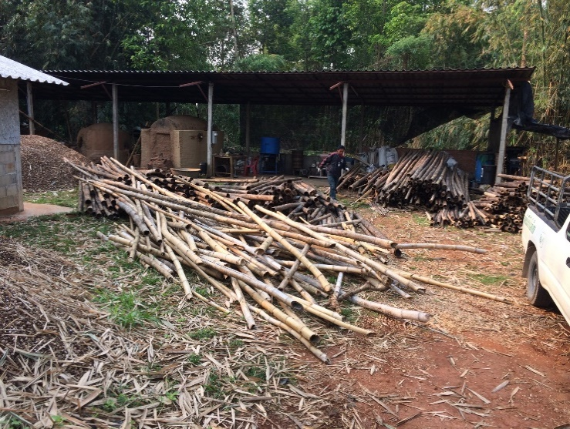 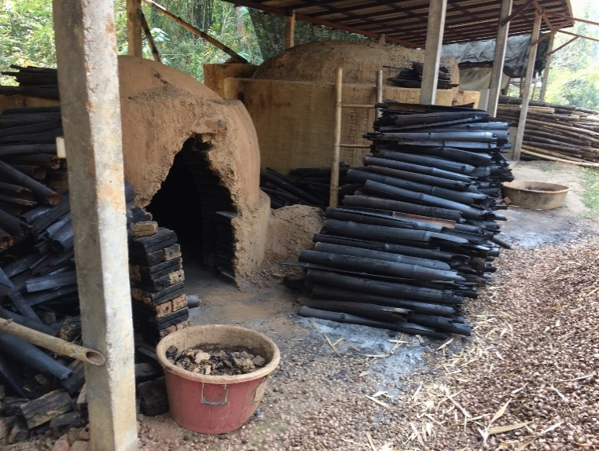 |  |  |  | 10. โรงเผาถ่าน - เริ่มจากความพยายามในการจัดการกับไม่ไผ่ที่มีอยู่จำนวนมากในพื้นที่ เกินความต้องการและอาจะกลายเป็นเชื้อเพลิงในฤดูแล้ง รับซื้อในราคา กก.ละ 1 บาท เพื่อเผาถ่านเป็นถ่าน ทำเชื้อเพลิง ทำถ่านอัดก้อน ทำ gasifier ทำน้ำส้มควันไม้ ทดแทน LPG นอกจากไม่ไผ่แล้วยังเผากะลาแมคคา
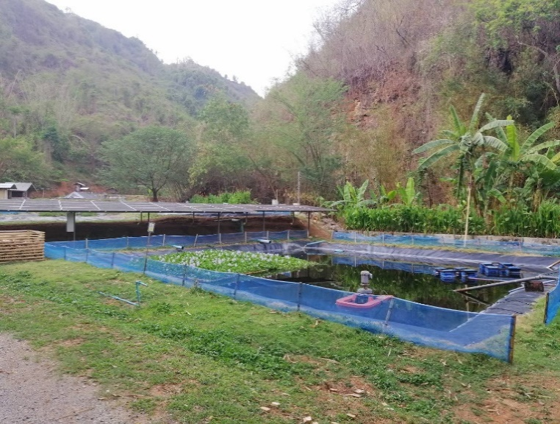 |  |  |  | 11. บ่อบำบัดน้ำเสีย - ระบบบำบัดน้ำเสียจากโรงงานย้อมผ้า โรงงานกระดาษสา
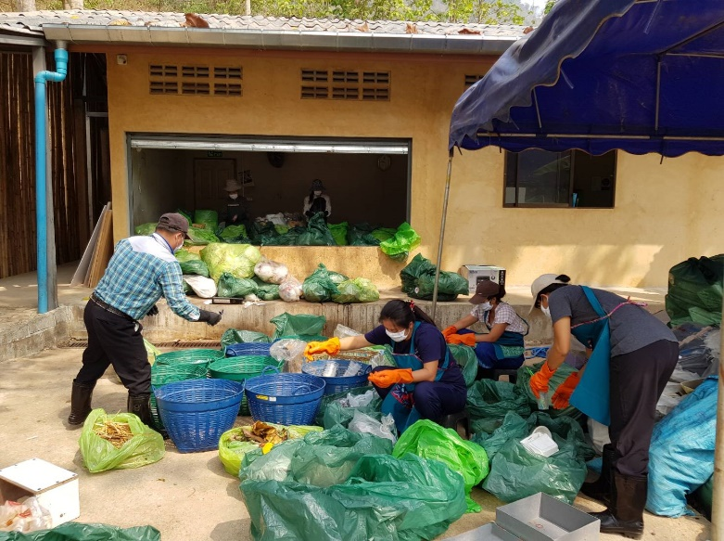 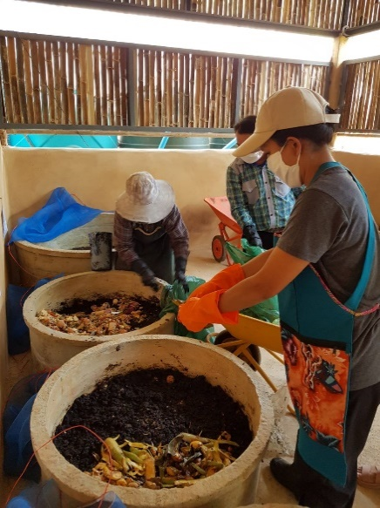 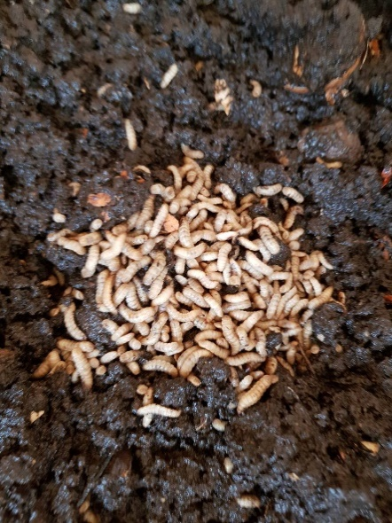 |  |  |  | 12. ศูนย์คัดแยกขยะ - วิธีการจัดการขยะประเภทต่างๆ แนวคิดการเลี้ยงตนเองได้ของศูนย์ฯ และกิจกรรมต่าง ๆ ภายในศูนย์ เช่น แปลงผัก โรงเพาะเห็ด เป็ด ไส้เดือน หนอนแมลงวันลาย โครงสร้างอาคารที่เป็นมิตรกับสิ่งแวดล้อม

คัดแยกขยะต้นทาง
กิจกรรม | ระยะเวลา (นาที/ชั่วโมง) | ภาพกิจกรรม | รายละเอียดกิจกรรม / ขั้นตอนการทำงาน | วัตถุประสงค์ | เนื้อหาที่เกี่ยวข้อง | วิทยากร/ผู้ดำเนินการ | สื่อ/อุปกรณ์ | สถานที่ | หมายเหตุ
ฝึกปฏิบัติการคัดแยกและเก็บขยะของเสียจากห้องอาหาร | 30 นาที (ขึ้นอยู่กับปริมาณผู้เข้าร่วม) | 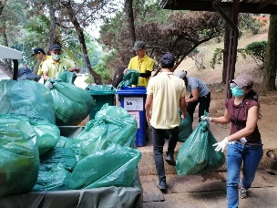 | 1. แจกหน้ากาก ผ้ากันเปื้อน ถุงมือ ให้กับผู้เข้าร่วม 2. อธิบายการแยกขยะในครัว และจุดหมายของขยะแต่ละประเภท | ผู้เข้าร่วมได้เรียนรู้จากการลงมือทำจริง เข้าใจต้นทางก่อนส่งไปยังศูนย์คัดแยกขยะ | การคัดแยกขยะตั้งแต่ต้นทาง เพื่อลดความยากลำบากในการจัดการขยะปลายทาง โดยห้องครัวจะมีการแยกอยู่ 4 ประเภท 1.ขยะย่อยสลายได้ 1.1.เศษผัก >> จุดพักรวมขยะ >> จุดคัดแยกขยะ >> เลี้ยงเป็ด/ไส้เดือน 1.2.เศษอาหาร >> จุดพักรวมขยะ >> จุดคัดแยกขยะ >> เลี้ยงหมู/เป็ด/หนอนแมลงวัน 1.3.ไขมัน บ่อดักตะกอนน้ำทิ้งห้องครัว >> จุดพักรวมขยะ >> จุดคัดแยกขยะ >> เลี้ยงหมู 2.ขยะไม่คัดแยก (ขยะเปื้อน) >> จุดพักรวมขยะ >> จุดคัดแยกขยะ >> คัดแยกประเภท >> ล้าง >> ตาก >> อัดก้อน >> รอขาย 3.ขยะเชื้อเพลิง 3.1.ไม้จิ้มฟัน ตะเกียบ >> จุดพักรวมขยะ >> จุดคัดแยกขยะ >> เตาเผาชีวมวล 3.2.น้ำมันทอดอาหารเก่า (ห้องครัวแบ่งขายให้พ่อค้าข้างนอก) >> ห้องช่างบนดอยตุง >> ทำน้ำมันไบโอดีเซล >> เครื่องตัดหญ้า/รถยนต์ 4.ขยะอันตราย (กระดาษทิชชู่ห้องอาหาร) >> จุดพักรวมขยะ >> จุดคัดแยกขยะ >> เตาเผาขยะ กม.15 5.ขยะขายได้ (เช่น บิลค่าอาหาร,พลาสติกไม่ เปื้อน) - จุดพักรวมขยะ(พ่อบ้านแยกไว้ขายให้พ่อค้าข้างนอก) - จุดคัดแยกขยะ - แยกประเภทรอขาย | ทีมห้องอาหาร | หน้ากาก ผ้ากันเปื้อน ถุงมือ | ครัวตำหนัก,ครัวดอยตุง | สถานที่เพียงพอต่อการทำกิจกรรมของผู้เข้าร่วมหรือไม่ (พื้นที่ปัจจุบันรับได้ประมาณ 3 - 7 คน แบ่งหน้าที่งานทำ)
ฝึกปฏิบัติการคัดแยกและเก็บขยะจากจุดทิ้งขยะของนักท่องเที่ยว ไปยังจุดรวบรวมขยะ | 1 ชั่วโมง (ขึ้นอยู่กับปริมาณขยะ) | 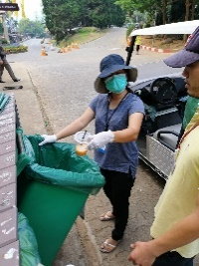 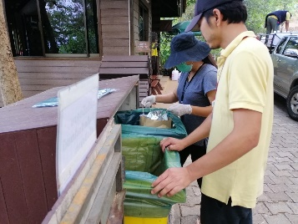 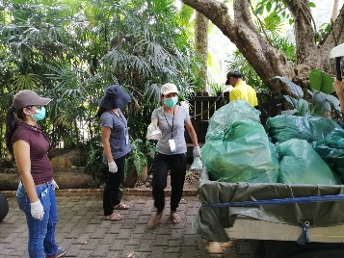 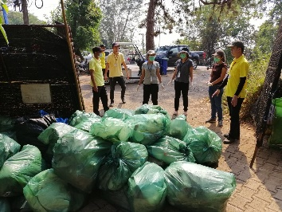 | 1. แจกหน้ากาก ผ้ากันเปื้อน ถุงมือ ถุงดำ ให้กับผู้เข้าร่วม อธิบายขั้นตอนการทำงานของการเก็บขยะตามจุดต่างๆ 2. เปลี่ยนถุงขยะในถังที่ใกล้จะเติม และสังเกตขยะรีไซเคิลถ้ายังไม่เยอะก็ยังไม่ต้องเปลี่ยนถุงขยะ (ต้นทุนถุงขยะใบละ 8 บาท) | ผู้เข้าร่วมได้เรียนรู้จากการลงมือทำจริง เข้าใจต้นทางก่อนส่งไปยังศูนย์คัดแยกขยะ ถังขยะแต่ละประเภท และพฤติกรรมการแยกขยะทิ้งของนักท่องเที่ยว ป้ายบอกประเภทถังขยะ (คัดแยก) | การคัดแยกขยะตั้งแต่ต้นทาง เพื่อลดความยากลำบากในการจัดการขยะปลายทาง โดยห้องครัวจะมีการแยกอยู่ 3 ประเภท 1.ขยะขายได้ เช่น กระดาษ,พลาสติก,แก้ว,กระป๋องโลหะ (พ่อบ้านแยกขยะขวดพลาสติกขายให้พ่อค้าข้างนอก) >> จุดพักรวมขยะ >> จุดคัดแยกขยะ >> คัดแยกประเภท >> อัดก้อน >> รอขาย 2.ขยะย่อยสลายได้ เช่น เศษผัก/ผลไม้,เศษอาหาร >> จุดพักรวมขยะ >> จุดคัดแยกขยะ >> เอาไปทำอาหารเลี้ยงสัตว์ (เป็ด,หมู,หนอนแมลงวัน,ไส้เดือน) 3.ขยะไม่คัดแยก เช่น ขยะสกปรก,กล่องโฟม,ภาชนะใส่อาหาร >> จุดพักรวมขยะ >> จุดคัดแยกขยะ >> คัดแยกประเภท >> ล้าง >> ตาก >> แยก >> อัดก้อน >> รอขาย | พี่หนาน ทีมพ่อบ้าน (เก็บขยะ) | หน้ากาก ผ้ากันเปื้อน ถุงมือยาง ถุงขยะ | จุดทิ้งขยะนักท่องเที่ยว (ทางขึ้นพระตำหนัก,หน้าร้านคาเฟ่ต้นตุง,ข้างร้านขายต้นไม้,ขยะห้องครัว,ข้างร้านมุมสบาย,ข้างตู้ ATM,ตรงข้ามหอแห่งแรงบันดาลใจ,ต้นไม้ใหญ่,แม่ค้ากาดดอยตุง,จุดรถหน้ากาดดอยตุง,ข้างสระมรกต ในสวนแม่ฟ้าหลวง) | ให้ผู้เข้าร่วมลองบริหารจัดการและแบ่งงานกันทำด้วยตนเอง

คัดแยกขยะปลายทาง
กิจกรรม | ระยะเวลา (นาที/ชั่วโมง) | รูปกิจกรรม | รายละเอียดกิจกรรม / ขั้นตอนการทำงาน | วัตถุประสงค์ | เนื้อหาที่เกี่ยวข้อง | วิทยากร/ผู้ดำเนินการ | สื่อ/อุปกรณ์ | สถานที่ | หมายเหตุ
เรียนรู้การคัดแยกและจัดการขยะ | 15 นาที | 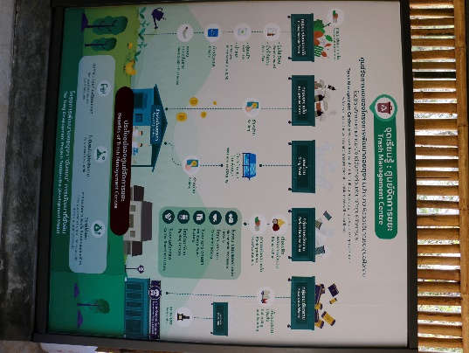 | 1. แจกหน้ากาก ผ้ากันเปื้อน ถุงมือให้กับผู้เข้าร่วม อธิบายขั้นตอนการทำงาน | ผู้เข้าร่วมเข้าใจขั้นตอนและข้อควรระวังในการทำงาน มีเป้าหมายในการทำงาน | 1. ขยะมาจากแหล่งไหนบ้าง สัญลักษณ์ต่างๆ บนถุงขยะแสดงถึงแหล่งที่มา 2. ขยะที่ดอยตุงแยกได้กี่ประเภท ขายได้ราคาเท่าไรบ้าง แต่ละชนิดต้องผ่านกระบวนการอย่างไรบ้างกว่า 3. มาตรฐานและความปลอดภัยในการทำงาน | ทีมสิ่งแวดล้อม / พ่อแสง ศูนย์คัดแยกขยะ | หน้ากาก ผ้ากันเปื้อน ถุงมือผ้า ถุงมือยาง | ศูนย์คัดแยกขยะ | 1. เช็คว่ามีปริมาณขยะเข้ามาที่ศูนย์และสถานที่เพียงพอต่อการแยกของผู้เข้าร่วมหรือไม่ (พื้นที่ปัจจุบันรับได้ประมาณ 10 คน) 2. ต้องสวมถุงมือ 2 ชั้นระหว่างการแยกขยะเพื่อความปลอดภัยกรณีมีขยะประเภทแก้วแตกปนอยู่ในถุง
 | 3 ชั่วโมง รวมเวลาพัก 15 นาที 10.00 - 10.15 น. | 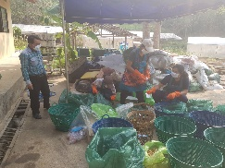 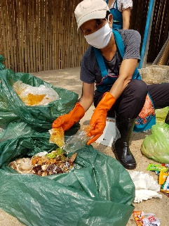  | 2. ผู้เข้าร่วมคัดแยกขยะแต่ละถุง โดยมีเจ้าหน้าที่ให้คำแนะนำและตรวจเช็ค | ผู้เข้าร่วมได้เรียนรู้จากการลงมือทำจริง เข้าใจประเภทขยะ วิธีการแยก และความยากลำบากในการจัดการขยะปลายทาง | ขยะแต่ละประเภทมีรายละเอียดในการจัดการอย่างไรบ้าง เช่น ถุงพลาสติกเปื้อนต้องผ่านการล้างน้ำและตากแห้งก่อนนำไปขาย | ทีมสิ่งแวดล้อม / พ่อแสง ศูนย์คัดแยกขยะ | หน้ากาก ผ้ากันเปื้อน ถุงมือผ้า ถุงมือยาง ขยะ | ศูนย์คัดแยกขยะ | 1. ให้ผู้เข้าร่วมลองบริหารจัดการและแบ่งงานกันทำด้วยตนเอง 2. แจ้งผู้เข้าร่วมให้ทราบก่อนว่าอาจะพบสิ่งที่ไม่พึงประสงค์ เช่น หนอน แมลงวัน แมลงสาบ
 | 15 นาที |  | 3. ล้างมือ ทำความสะอาด
 | 20 นาที (ขึ้นอยู่กับปริมาณขยะ) | 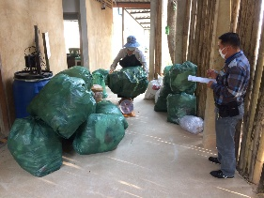 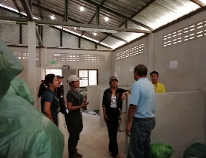 | 4. ชั่งน้ำหนักขยะที่คัดแยกและจัดเก็บตามประเภทในห้องเก็บขยะ | ผู้เข้าร่วมได้เรียนรู้จากการลงมือทำจริง เข้าใจประเภทขยะ วิธีการแยก และความยากลำบากในการจัดการขยะปลายทาง | การจดบันทึกข้อมูลขยะโดยละเอียด เพื่อนำไปวิเคราะห์และจัดการอย่างเป็นระบบ | ทีมสิ่งแวดล้อม / พ่อแสง ศูนย์คัดแยกขยะ | หน้ากาก ผ้ากันเปื้อน ถุงมือผ้า ถุงมือยาง ขยะ ตาชั่ง แบบฟอร์มบันทึกข้อมูล | ศูนย์คัดแยกขยะ
 | 10 นาที | 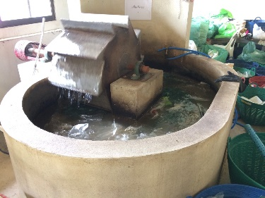 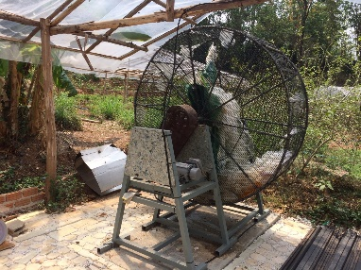 | 5. เรียนรู้เครื่องล้างพลาสติกและตากพลาสติก |  | การทำงานของเครื่องล้างพลาสติก และการจัดการน้ำเสียจากการล้างพลาสติกและการ้างพื้น | ทีมสิ่งแวดล้อม / พ่อแสง ศูนย์คัดแยกขยะ | หน้ากาก ผ้ากันเปื้อน ถุงมือผ้า ถุงมือยาง ขยะ | ศูนย์คัดแยกขยะ
 | 1 ชั่วโมง | 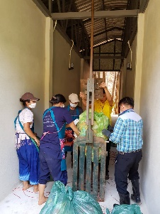 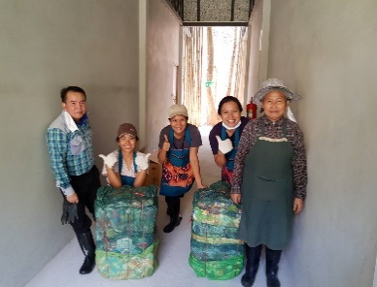 | 6. อัดก้อนขยะ |  | การอัดก้อนขยะเพื่อลดปริมาณการใช้พื้นที่และเพื่อความสะดวกในการขนย้ายขยะ | ทีมสิ่งแวดล้อม / พ่อแสง ศูนย์คัดแยกขยะ | หน้ากาก ผ้ากันเปื้อน ถุงมือผ้า ถุงมือยาง ขยะ เครื่องอัดก้อนขยะ เชือกฟาง | ศูนย์คัดแยกขยะ

กำจัดขยะห้องน้ำ
กิจกรรม | ระยะเวลา (นาที/ชั่วโมง) | ภาพกิจกรรม | รายละเอียดกิจกรรม / ขั้นตอนการทำงาน | วัตถุประสงค์ | เนื้อหาที่เกี่ยวข้อง | วิทยากร/ผู้ดำเนินการ | สื่อ/อุปกรณ์ | สถานที่ | หมายเหตุ
ฝึกปฏิบัติเผากำจัดขยะห้องน้ำ หรือขยะติดเชื้อ (กระดาษทิชชู่ห้องน้ำ,ผ้าอนามัย) | 15 นาที |  | 1. แจกหน้ากาก ผ้ากันเปื้อน คีมคีบขยะ ถุงมือให้กับผู้เข้าร่วม อธิบายขั้นตอนการทำงานของเตาเผาขยะติดเชื้อ | ผู้เข้าร่วมเข้าใจขั้นตอนและข้อควรระวังในการทำงาน มีเป้าหมายในการทำงาน | 1. การจัดการขยะห้องน้ำอย่างถูกวิธี 2. เตาเผาที่มีมาตรฐานและความปลอดภัยในการกำจัดขยะ ในอุณหภูมิ 800-1,000 องศาที่เหมาะสมกับประเภทขยะ (การจดบันทึกข้อมูลขยะโดยละเอียด เพื่อนำไปวิเคราะห์และจัดการอย่างเป็นระบบ) | พี่อ้น ,ทีมสิ่งแวดล้อม | หน้ากาก ผ้ากันเปื้อน คีมคีบขยะ ถุงมือ ไม้ดันขยะ สบู่เหลวล้างมือ ผ้าเช็คมือ ไฟแช็ค | โรงปุ๋ยกม. 15 (ทางเข้าคอกแพะ) | 1. เช็คปริมาณขยะห้องน้ำเพียงพอต่อการเผา และสถานที่เพียงพอต่อการทำกิจกรรมของผู้เข้าร่วมหรือไม่ (พื้นที่ปัจจุบันรับได้ประมาณ 5 - 7 คน ตอนมีเก้าอี้ไม้ไผ่วางอยู่) 2. ให้ผู้เข้าร่วมลองบริหารจัดการและแบ่งงานกันทำด้วยตนเอง โดยมีการวัดอุณหภูมิ และปริมาณขยะที่ใส่ในเตาต่อครั้ง พร้อมจับเวลา 3. แจ้งผู้เข้าร่วมให้ทราบว่าเป็นการเผาขยะห้องน้ำ (บางคนอาจไม่สะดวกใจทำกิจกรรมนี้)
 | 15 นาที |  | 2. คัดแยกขยะอื่นที่ติดมากับขยะติดเชื้อ ก่อนเผา (ชั่งขยะก่อนเผา กรณียังไม่ได้ชั่ง/ขยะที่คัดแยกเพิ่ม เพื่อเก็บเป็นข้อมูล) | ผู้เข้าร่วมได้เรียนรู้จากการลงมือทำจริง เข้าใจประเภทขยะ วิธีการกำจัดอย่างถูกวิธี และความยากลำบากในการจัดการขยะปลายทาง
 | 30 นาที (ขึ้นอยู่กับปริมาณขยะ) | 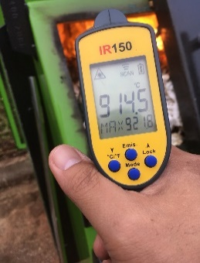 | 3. จุดเตาเผา และใช้ไม้ดันขยะเข้าเตาเผา
 |  |  | 4. วัดอุณหภูมิความร้อนในเตาเผาขยะ (ด้วยเครื่องวัดอุณหภูมิ อินฟาเรด)
 | 15 นาที |  | 5. ล้างมือ ทำความสะอาด

ทำปุ๋ยไส้เดือน
กิจกรรม | ระยะเวลา (นาที/ชั่วโมง) | รูปกิจกรรม | รายละเอียดกิจกรรม / ขั้นตอนการทำงาน | วัตถุประสงค์ | เนื้อหาที่เกี่ยวข้อง | วิทยากร/ผู้ดำเนินการ | สื่อ/อุปกรณ์ | สถานที่ | หมายเหตุ
ฝึกปฏิบัติการใช้ประโยชน์จากขยะ • การผลิตปุ๋ยจากมูลเลี้ยงไส้เดือน | 10 นาที | 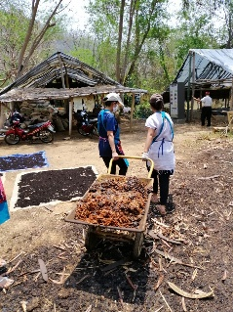 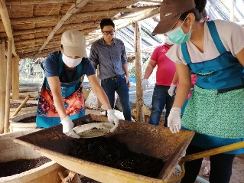 | 1. แจกหน้ากาก ถุงมือให้กับผู้เข้าร่วม อธิบายขั้นตอนการทำงาน | การใช้ประโยชน์ขยะ/เพิ่มมูลค่าจากขยะ | การใช้ขยะพืชสด/พืชแต่ละพื้นที่ที่สามารถหาง่าย เช่น เศษผัก ผลไม้ (ยกเว้นพืชที่มีกรดสูง) | พี่อ้น ทีมสิ่งแวดล้อม / ลุงยี่ ป้าอาม | หน้ากาก ถุงมือ | ศูนย์คัดแยกขยะ | 1. เช็คว่ามีปุ๋ยมูลไส้เดือนบ่อที่สามารถทำกิจกรรมคัดแยกตัวไส้เดือนและมูลปุ๋ยไส้เดือนหรือเปล่า (พื้นที่ปัจจุบันรับได้ประมาณ 5-10 คน)
 | 2 ชั่วโมง 30นาที (ขึ้นอยู่กับปริมาณปุ๋ยมูลไส้เดือน/คนร่วมกิจกรรม) | 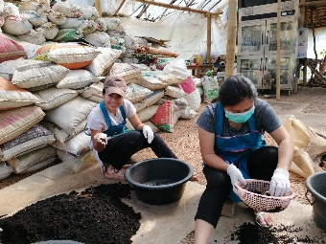 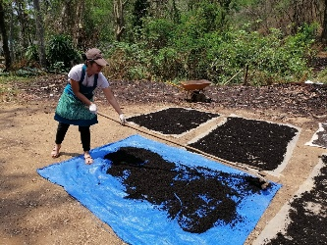 | 2. ผู้เข้าร่วมตักปุ๋ยมูลไส้เดือนจากบ่อเลี้ยงใส่รถเข็น ชั่งน้ำหนัก 3. คัดแยกไส้เดือนออก แล้วตากปุ๋ยมูลไส้เดือด (พอแห้งแล้วจะเอามาร่อนอีกครั้งก่อนบรรจุถุงกระสอบพร้อมจำหน่าย) 4. เตรียมทำปุ๋ยมูลไส้เดือน (กากกาเฟ 10กิโล/มูลวัวแห้ง 1กิโล) | ผู้เข้าร่วมได้เรียนรู้จากการลงมือทำจริง เข้าใจการทำปุ๋ยจากมูลไส้เดือน | ขยะที่สามารถใช้เลี้ยงไส้เดือน วิธีการทำปุ๋ยมูลไส้เดือน และเทคนิคการเลี้ยง ดูแล เพื่อให้ได้ฉี่/ปุ๋ยมูลไส้เดือน | พี่อ้น ทีมสิ่งแวดล้อม / ลุงยี่ ป้าอาม | หน้ากาก ถุงมือผ้า ตระกร้าร่อน ตั่งนั่ง ผ้าใบพลาสติก(คัดแยก) กะละมัง(ใส่ไส้เดือน) ไม้เกลี่ย(ปุ๋ยตาก) ตราชั่ง พลั่ว รถเข็น จอบ | ศูนย์คัดแยกขยะ | 1. ให้ผู้เข้าร่วมลองบริหารจัดการและแบ่งงานกันทำด้วยตนเอง (มูลไส้เดือนกองละ 23 กก. กองละ 3-5 คน ใช้เวลา 20-30 นาทีตามความชำนาญ) 2. เวลานั่งนานจะปวดหลัง อาจจะพัก 5นาทีทุกๆ 1ชั่วโมง
 | 15 นาที |  | 5. ล้างมือ ทำความสะอาด

